Graf 1
REPUBLIKA HRVATSKA
GRAD ZAGREB
GRADSKI URED ZA STRATEGIJSKO
PLANIRANJE I RAZVOJ GRADA
Odjel za statističke i analitičke poslove

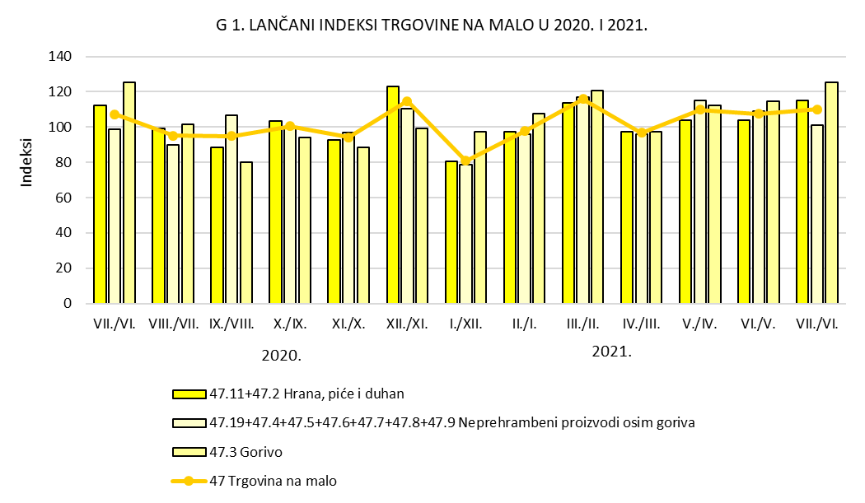

Graf 2
REPUBLIKA HRVATSKA
GRAD ZAGREB
GRADSKI URED ZA STRATEGIJSKO
PLANIRANJE I RAZVOJ GRADA
Odjel za statističke i analitičke poslove
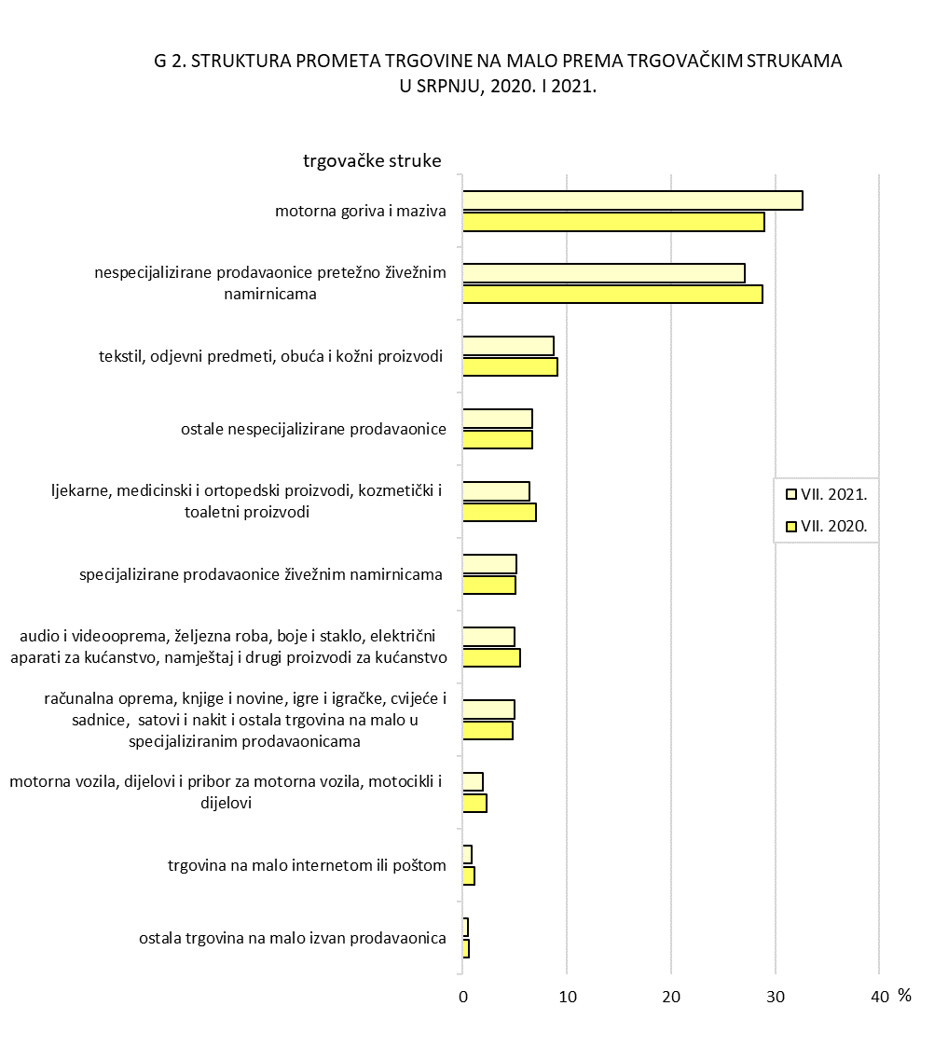

 | Izvor: DZS; obrada: GUSPRG - Odjel za statističke i analitičke poslove

